메인
DATE |  |  |  | Hello World |  |  | Page Seq |  | 1
DESIGNER |  |  |  | STORY BOARD FOR Smart In Study |  |  | Page Title |  | sismain
FILE |  | sismain.jsp
 |  |  |  |  |  |  | 화 면 설 정
2
3
4
 |  |  |  |  |  |  | 1 | 메인 독서실 정보
 |  |  |  |  |  |  | 2 | 로고 및 버튼
 |  |  |  |  |  |  | 3 | 로그인 버튼
 |  |  |  |  |  |  | 4 | 회원 가입 버튼

1

DATE |  |  |  | helloWorld |  |  | Page Seq |  | 2
DESIGNER |  |  |  | STORY BOARD FOR Smart In Study |  |  | Page Title |  | sismain
FILE
Seq | Element Event |  | Java Script |  |  | Serviet
 |  |  | Funtion |  | Description | Action(URI mapping) | Request parameter
1 | a href |  | loginpage() |  | 로그인 및 회원가입 이동 | /LoginPage
2 | onClick |  | goMain() |  | main.jsp 로 이동 | /MainPage | 아이디, 패스워드

네비게이션 바
DATE |  |  |  | Hello World |  |  | Page Seq
DESIGNER |  |  |  | STORY BOARD FOR Smart In Study |  |  | Page Title |  | *
FILE |  | *
 |  |  |  |  |  |  | 화 면 설 정

 |  |  |  |  |  |  | 1 | 로고 및 버튼
 |  |  |  |  |  |  | 2 | 메뉴 버튼(드롭다운)
 |  |  |  |  |  |  | 3 | 로그아웃 버튼

1
2
3

DATE |  |  |  | helloWorld |  |  | Page Seq
DESIGNER |  |  |  | STORY BOARD FOR Smart In Study |  |  | Page Title |  | *
FILE
Seq | Element Event |  | Java Script |  |  | Serviet
 |  |  | Funtion |  | Description | Action(URI mapping) | Request parameter
1 | onClick |  | gomain() |  | 메인 페이지 이동 | /GoMain | 아이디
2 | onClick |  | go*() |  | 각 페이지 이동 | /Go* | 아이디

로그인
DATE |  |  |  | Hello World |  |  | Page Seq |  | 1
DESIGNER |  |  |  | STORY BOARD FOR Smart In Study |  |  | Page Title |  | login
FILE |  | Login.jsp
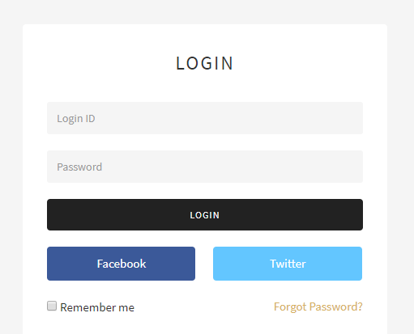 |  |  |  |  |  |  | 화 면 설 정

 |  |  |  |  |  |  | 1 | 아이디 입력 박스
 |  |  |  |  |  |  | 2 | 비밀번호 입력 박스
 |  |  |  |  |  |  | 3 | 로그인 버튼
 |  |  |  |  |  |  | 4 | 네이버 API 버튼
 |  |  |  |  |  |  | 5 | 구글 API 버튼
1
 |  |  |  |  |  |  | 6 | 아이디 & 비밀번호 찾기 버튼

2

3

4
5

6

DATE |  |  |  | helloWorld |  |  | Page Seq |  | 2
DESIGNER |  |  |  | STORY BOARD FOR Smart In Study |  |  | Page Title |  | login
FILE
Seq | Element Event |  | Java Script |  |  | Serviet
 |  |  | Funtion |  | Description | Action(URI mapping) | Request parameter
1 | onClick |  | login |  | 로그인 | /Login | 아이디, 패스워드
2 | onClick |  | naverlogin |  | 네이버 로그인 | /NaverLogin | 아이디, 패스워드
3 | onClick |  | googlelogin |  | 구글 로그인 | /GoogleLogin | 아이디, 패스워드
4 | onClick |  | idpwfind |  | 아이디 & 비밀번호 찾기 | /IdPwFind

회원가입
DATE |  |  |  | Hello World |  |  | Page Seq |  | 1
DESIGNER |  |  |  | STORY BOARD FOR Smart In Study |  |  | Page Title |  | join
FILE |  | join.jsp
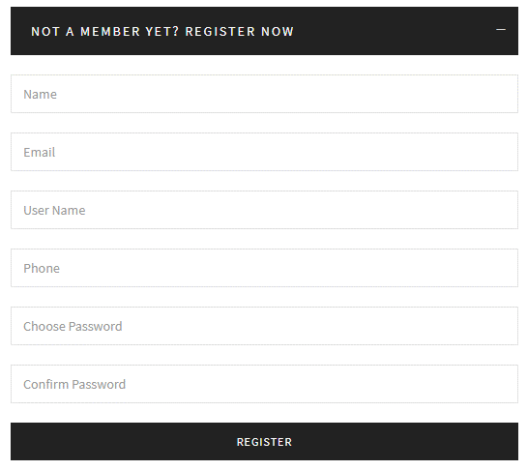 |  |  |  |  |  |  | 화 면 설 정

 |  |  |  |  |  |  | 1 | 아이디 입력 박스
 |  |  |  |  |  |  |  | 이메일 입력 박스
 |  |  |  |  |  |  |  | 이름 입력 박스
1
 |  |  |  |  |  |  |  | 닉네임 입력 박스
 |  |  |  |  |  |  |  | 주소 입력 박스
 |  |  |  |  |  |  |  | 비밀번호 입력 박스
 |  |  |  |  |  |  |  | 비밀번호 재확인 입력 박스
 |  |  |  |  |  |  |  | 남자/ 여자 성별 라디오 박스

 |  |  |  |  |  |  | 2 | 회원가입 버튼

2

DATE |  |  |  | helloWorld |  |  | Page Seq |  | 2
DESIGNER |  |  |  | STORY BOARD FOR Smart In Study |  |  | Page Title |  | join
FILE
Seq | Element Event |  | Java Script |  |  | Serviet
 |  |  | Funtion |  | Description | Action(URI mapping) | Request parameter
1 | onClick |  | join |  | 회원가입 | /Join

ID&PW 찾기
DATE |  |  |  | Hello World |  |  | Page Seq |  | 1
DESIGNER |  |  |  | STORY BOARD FOR Smart In Study |  |  | Page Title |  | login
FILE |  | login.jsp
 |  |  |  |  |  |  | 화 면 설 정

 |  |  |  |  |  |  | 1 | 아이디 찾기 버튼
 |  |  |  |  |  |  | 2 | 비밀번호 찾기 버튼

아이디 찾기
1

비밀번호 찾기
2

DATE |  |  |  | helloWorld |  |  | Page Seq |  | 2
DESIGNER |  |  |  | STORY BOARD FOR Smart In Study |  |  | Page Title |  | login
FILE
Seq | Element Event |  | Java Script |  |  | Serviet
 |  |  | Funtion |  | Description | Action(URI mapping) | Request parameter
1 | onClick |  | idfind_member |  | 아이디 찾기 페이지 이동 | /IdFind_Member
2 | onClick |  | pwfind_member |  | 비밀번호 찾기 페이지 이동 | /PwFind_Member

아이디-비밀번호찾기
DATE |  |  |  | Hello World |  |  | Page Seq |  | 1
DESIGNER |  |  |  | STORY BOARD FOR Smart In Study |  |  | Page Title |  | IdPwFindPage
FILE |  | idpwfindpage.jsp
1
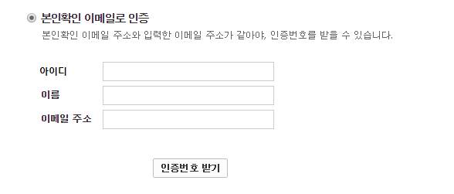 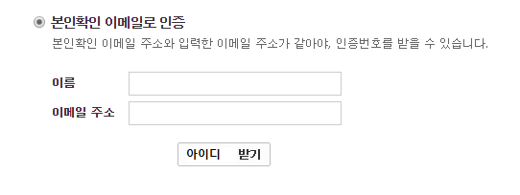 |  |  |  |  |  |  | 화 면 설 정

2
 |  |  |  |  |  |  | 1 | 아이디찾기
 |  |  |  |  |  |  | 2 | 이름 입력 창
 |  |  |  |  |  |  | 3 | 이메일 주소 입력 창
3
 |  |  |  |  |  |  | 4 | 아이디 받기 버튼
 |  |  |  |  |  |  | 5 | 비밀번호 찾기
4
 |  |  |  |  |  |  | 6 | 아이디 입력 창
10
 |  |  |  |  |  |  | 7 | 이름 입력 창
 |  |  |  |  |  |  | 8 | 이메일 주소 입력 창
5
 |  |  |  |  |  |  | 9 | 비밀번호 받기 버튼
 |  |  |  |  |  |  | 10 | 완료 버튼

6

7

8
9

10

DATE |  |  |  | helloWorld |  |  | Page Seq |  | 2
DESIGNER |  |  |  | STORY BOARD FOR Smart In Study |  |  | Page Title |  | IdPwFindPage
FILE
Seq | Element Event |  | Java Script |  |  | Serviet
 |  |  | Funtion |  | Description | Action(URI mapping) | Request parameter
1 | onClick |  | idfind |  | 클릭 시 이메일로 아이디 발송 | /IdFind_Member
2 | onClick |  | pwfind |  | 클릭 시 이메일로 비밀번호 발송 | /PwFind_Member
3 | onClick |  | moveloginpage |  | 클릭 시 로그인 페이지로 이동 | /TurnOn_LoginPage

회원 정보 패스워드 재확인
DATE |  |  |  | Hello World |  |  | Page Seq |  | 1
DESIGNER |  |  |  | STORY BOARD FOR Smart In Study |  |  | Page Title |  | memberinfo
FILE |  | memberinfo.jsp
 |  |  |  |  |  |  | 화 면 설 정

 |  |  |  |  |  |  | 1 | 비밀번호 입력 텍스트 박스
 |  |  |  |  |  |  | 2 | 비밀번호 확인 버튼

1

비밀번호 확인
2

DATE |  |  |  | helloWorld |  |  | Page Seq |  | 2
DESIGNER |  |  |  | STORY BOARD FOR Smart In Study |  |  | Page Title |  | memberinfo
FILE
Seq | Element Event |  | Java Script |  |  | Serviet
 |  |  | Funtion |  | Description | Action(URI mapping) | Request parameter
1 | onClick |  | memberinfo_checkpw |  | 회원 정보 수정 전 패스워드 재확인 | /PwCheck | 아이디

회원 정보 수정
DATE |  |  |  | Hello World |  |  | Page Seq |  | 1
DESIGNER |  |  |  | STORY BOARD FOR Smart In Study |  |  | Page Title |  | memberinfo
FILE |  | memberinfo.jsp
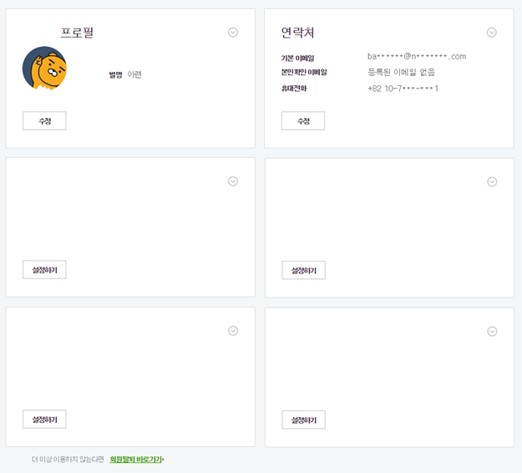 |  |  |  |  |  |  | 화 면 설 정

 |  |  |  |  |  |  | 1 | 별명 수정 버튼
 |  |  |  |  |  |  | 2 | 연락처 수정 버튼
 |  |  |  |  |  |  | 3 | 비밀번호 수정 버튼
 |  |  |  |  |  |  | 4 | 로그인 로그 출력
 |  |  |  |  |  |  | 5 | 회원 탈퇴 버튼

1
2

3
4

5

DATE |  |  |  | helloWorld |  |  | Page Seq |  | 2
DESIGNER |  |  |  | STORY BOARD FOR Smart In Study |  |  | Page Title |  | memberinfo
FILE
Seq | Element Event |  | Java Script |  |  | Serviet
 |  |  | Funtion |  | Description | Action(URI mapping) | Request parameter
1 | onClick |  | changeprofilepage |  | 별명 수정 페이지 이동 | /ChangeProfile_Member | 아이디
2 | onClick |  | changeaddpage |  | 연락처 수정 페이지 이동 | /ChangeAddress_Member | 아이디
3 | onClick |  | changepwpage |  | 비밀번호 수정 페이지 이동 | /ChangePw_Member | 아이디
4 | onClick |  | unregistorpage |  | 회원 탈퇴 페이지 이동 | /unregistor_Member | 아이디

회원 - 프로필 수정
DATE |  |  |  | Hello World |  |  | Page Seq
DESIGNER |  |  |  | STORY BOARD FOR Smart In Study |  |  | Page Title |  | memberprofile
FILE |  | memberprofile.jsp
 |  |  |  |  |  |  | 화 면 설 정

 |  |  |  |  |  |  | 1 | 닉네임 변경 칸
 |  |  |  |  |  |  | 2 | 닉네임 수정 버튼
 |  |  |  |  |  |  | 3 | 비밀번호 변경 칸
 |  |  |  |  |  |  | 4 | 비밀번호 확인 칸
 |  |  |  |  |  |  | 5 | 비밀번호 수정 버튼
 |  |  |  |  |  |  | 6 | 완료 버튼

1
2

3

4
5

6

DATE |  |  |  | helloWorld |  |  | Page Seq
DESIGNER |  |  |  | STORY BOARD FOR Smart In Study |  |  | Page Title |  | memberprofile
FILE
Seq | Element Event |  | Java Script |  |  | Serviet
 |  |  | Funtion |  | Description | Action(URI mapping) | Request parameter
1 | onClick |  | changenick |  | 닉네임 중복체크 및 수정완료 | /ChangeNick | 아이디,닉네임
2 | onClick |  | changepw |  | 비밀번호 확인 및 수정완료 | /ChangePw | 아이디,비밀번호
3 | onClick |  | memberinfopage |  | 회원 정보 페이지로 이동 | /TurnOn_memberinfo | 아이디

회원 - 연락처 수정
DATE |  |  |  | Hello World |  |  | Page Seq |  | 1
DESIGNER |  |  |  | STORY BOARD FOR Smart In Study |  |  | Page Title |  | membercontact
FILE |  | membercontact.jsp
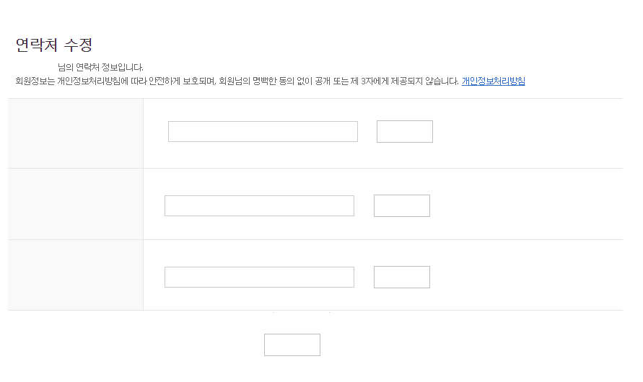 |  |  |  |  |  |  | 화 면 설 정

 |  |  |  |  |  |  | 1 | 주소 입력 칸
 |  |  |  |  |  |  | 2 | 주소 수정 버튼
 |  |  |  |  |  |  | 3 | 전화번호 입력 칸
 |  |  |  |  |  |  | 4 | 전화번호 수정 버튼
 |  |  |  |  |  |  | 5 | 이메일 입력 칸
 |  |  |  |  |  |  | 6 | 이메일 수정 버튼
1
2
 |  |  |  |  |  |  | 7 | 완료 버튼

3
4

5
6

7

DATE |  |  |  | helloWorld |  |  | Page Seq |  | 2
DESIGNER |  |  |  | STORY BOARD FOR Smart In Study |  |  | Page Title |  | membercontact
FILE
Seq | Element Event |  | Java Script |  |  | Serviet
 |  |  | Funtion |  | Description | Action(URI mapping) | Request parameter
1 | onClick |  | changeadd |  | 주소 확인 및 수정완료 | /ChangeAdd | 아이디,주소
2 | onClick |  | changephonenumber |  | 전화번호 확인 및 수정완료 | /ChangePhoneNumber | 아이디,전화번호
3 | onClick |  | changeemail |  | 이메일 확인 및 수정완료 | /ChangeEmail | 아이디,이메일
4 | onClick |  | memberinfopage |  | 회원 정보 페이지로 이동 | /TurnOn_memberinfo | 아이디

회원 - 활동기록
DATE |  |  |  | Hello World |  |  | Page Seq
DESIGNER |  |  |  | STORY BOARD FOR Smart In Study |  |  | Page Title |  | memberinout
FILE |  | memberinout.jsp
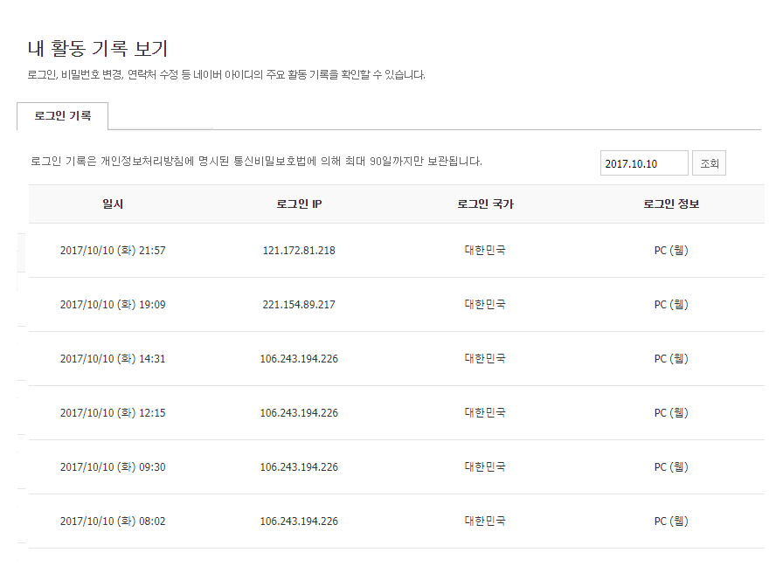 |  |  |  |  |  |  | 화 면 설 정

 |  |  |  |  |  |  | 1 | 활동기록 조회 버튼
 |  |  |  |  |  |  | 2 | 활동 조회

1

2

DATE |  |  |  | helloWorld |  |  | Page Seq
DESIGNER |  |  |  | STORY BOARD FOR Smart In Study |  |  | Page Title |  | memberinout
FILE
Seq | Element Event |  | Java Script |  |  | Serviet
 |  |  | Funtion |  | Description | Action(URI mapping) | Request parameter
1 | onClick |  | inoutmember |  | 활동기록 조회 | /InOutMember

회원 - 로그기록
DATE |  |  |  | Hello World |  |  | Page Seq
DESIGNER |  |  |  | STORY BOARD FOR Smart In Study |  |  | Page Title |  | memberlog
FILE |  | memberlog.jsp
 |  |  |  |  |  |  | 화 면 설 정

 |  |  |  |  |  |  | 1 | 로그기록 조회 버튼
 |  |  |  |  |  |  | 2 | 로그기록 조회

1

2

DATE |  |  |  | helloWorld |  |  | Page Seq
DESIGNER |  |  |  | STORY BOARD FOR Smart In Study |  |  | Page Title |  | memberlog
FILE
Seq | Element Event |  | Java Script |  |  | Serviet
 |  |  | Funtion |  | Description | Action(URI mapping) | Request parameter
1 | onClick |  | logmember |  | 로그기록 조회 | /LogMember

회원 - 탈퇴 페이지
DATE |  |  |  | Hello World |  |  | Page Seq |  | 1
DESIGNER |  |  |  | STORY BOARD FOR Smart In Study |  |  | Page Title |  | memberunregistor
FILE |  | memberunregistor.jsp
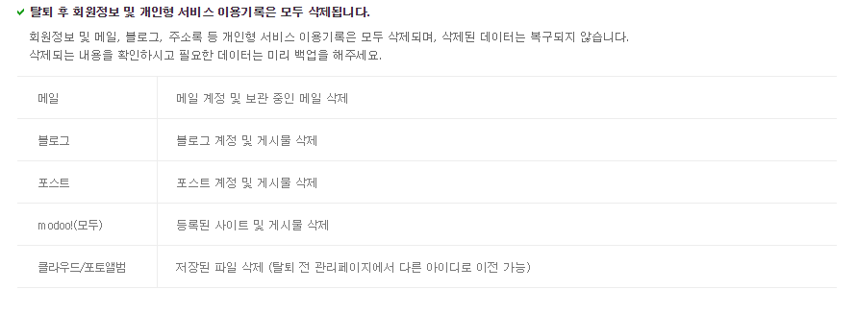 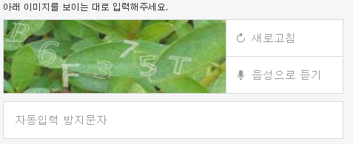 |  |  |  |  |  |  | 화 면 설 정
1
2
 |  |  |  |  |  |  | 1 | 보안코드
 |  |  |  |  |  |  | 2 | 새로고침
 |  |  |  |  |  |  | 3 | 보안코드 입력 창
 |  |  |  |  |  |  | 4 | 탈퇴 시 유의사항 안내
3
 |  |  |  |  |  |  | 5 | 탈퇴버튼

4

5

DATE |  |  |  | helloWorld |  |  | Page Seq |  | 2
DESIGNER |  |  |  | STORY BOARD FOR Smart In Study |  |  | Page Title |  | memberunregistor
FILE
Seq | Element Event |  | Java Script |  |  | Serviet
 |  |  | Funtion |  | Description | Action(URI mapping) | Request parameter
1 | onClick |  | refreshcode |  | 코드 새로고침 | /refreshCode
2 | onClick |  | unregistor |  | 회원 탈퇴 | /unregistor_Member | 아이디

센서 상세보기
DATE |  |  |  | Hello World |  |  | Page Seq |  | 1
DESIGNER |  |  |  | STORY BOARD FOR Smart In Study |  |  | Page Title |  | sensordetail
FILE |  | sensor_Detail.jsp
지역
1
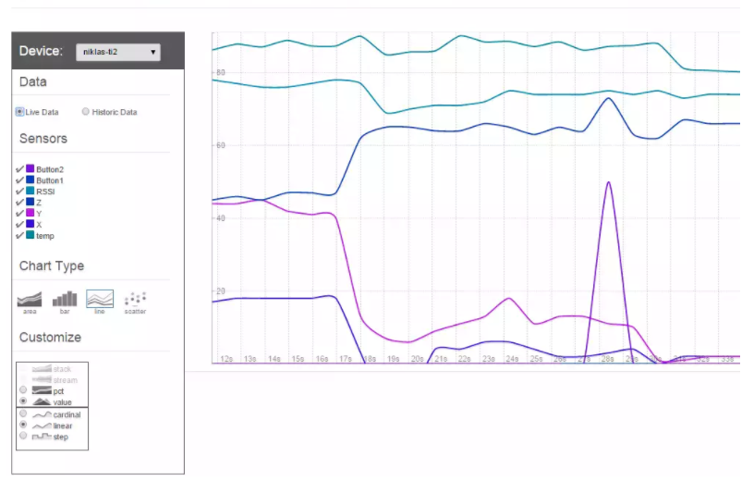 |  |  |  |  |  |  | 화 면 설 정

도서관
2
방 타입
3
 |  |  |  |  |  |  | 1 | 지역별 선택 박스
 |  |  |  |  |  |  | 2 | 도서관 별 선택 박스
 |  |  |  |  |  |  | 3 | 방 타입 별 선택 박스
 |  |  |  |  |  |  | 4 | 센서 선택 박스
 |  |  |  |  |  |  | 5 | 차트 타입 선택 박스
4
 |  |  |  |  |  |  | 6 | 차트 표현

6

5

 |  |  |  |  |  |  |  | 센서 데이터 상세보기 페이지

DATE |  |  |  | helloWorld |  |  | Page Seq |  | 2
DESIGNER |  |  |  | STORY BOARD FOR Smart In Study |  |  | Page Title |  | sensordetail
FILE
Seq | Element Event |  | Java Script |  |  | Serviet
 |  |  | Funtion |  | Description | Action(URI mapping) | Request parameter
1 | onClick |  | locationselect |  | 지역 선택 | /LocationSelect | 아이디,지역
2 | onClick |  | sisselect |  | 도서관 선택 | /SisSelect | 아이디,도서관
3 | onClick |  | sirselect |  | 방 선택 | /SirSelect | 아이디,방
4 | onClick |  | sensorselect |  | 센서 선택 | /SensorSelect | 아이디,센서
5 | onClick |  | chartselect |  | 차트 선택 | /ChartSelect | 아이디,차트

센서 메인
DATE |  |  |  | Hello World |  |  | Page Seq |  | 1
DESIGNER |  |  |  | STORY BOARD FOR Smart In Study |  |  | Page Title |  | sensormain
FILE |  | sensor_main.jsp
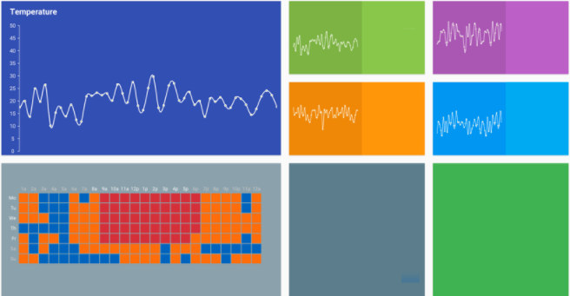 |  |  |  |  |  |  | 화 면 설 정

1
2
3
 |  |  |  |  |  |  | 1 | 온도 센서 출력
 |  |  |  |  |  |  | 2 | 습도 센서 출력
 |  |  |  |  |  |  | 3 | 먼지 센서 출력
 |  |  |  |  |  |  | 4 | 조도 센서 출력
 |  |  |  |  |  |  | 5 | 한 주 입퇴실 기록 출력
 |  |  |  |  |  |  | 6 | 목표 달성률 출력 및 버튼
5
 |  |  |  |  |  |  | 7 | 센서 상세보기 버튼
4

6
7

 |  |  |  |  |  |  |  | 센서 데이터 (기본)

DATE |  |  |  | helloWorld |  |  | Page Seq |  | 2
DESIGNER |  |  |  | STORY BOARD FOR Smart In Study |  |  | Page Title |  | sensormain
FILE
Seq | Element Event |  | Java Script |  |  | Serviet
 |  |  | Funtion |  | Description | Action(URI mapping) | Request parameter
1 | onClick |  | goalspage |  | 목표 페이지 이동 | /GoalsPage | 아이디
2 | onClick |  | sensorpage |  | 센서 상세 페이지 이동 | /SensorPage | 아이디

관리자 정보 수정
DATE |  |  |  | Hello World |  |  | Page Seq |  | 1
DESIGNER |  |  |  | STORY BOARD FOR Smart In Study |  |  | Page Title |  | admininfo
FILE |  | admininfo.jsp
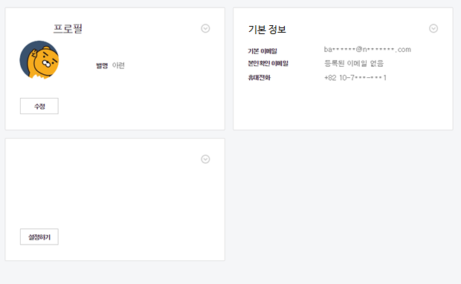 |  |  |  |  |  |  | 화 면 설 정

 |  |  |  |  |  |  | 1 | 비밀번호 수정 버튼
 |  |  |  |  |  |  | 2 | 관리자 기본정보 출력
 |  |  |  |  |  |  | 3 | 관리자 접속기록 출력

1
2

3

DATE |  |  |  | helloWorld |  |  | Page Seq |  | 2
DESIGNER |  |  |  | STORY BOARD FOR Smart In Study |  |  | Page Title |  | admininfo
FILE
Seq | Element Event |  | Java Script |  |  | Serviet
 |  |  | Funtion |  | Description | Action(URI mapping) | Request parameter
1 | onClick |  | changpw_admin |  | 비밀번호 수정 페이지 이동 | /ChangePw_Admin | 아이디

회원 페이지 (3)
DATE |  |  |  | Hello World |  |  | Page Seq |  | 1
DESIGNER |  |  |  | STORY BOARD FOR Smart In Study |  |  | Page Title |  | membermain
FILE |  | membermain.jsp
 |  |  |  |  |  |  | 화 면 설 정

1
2
 |  |  |  |  |  |  | 1 | 회원 정보페이지 이동
 |  |  |  |  |  |  | 2 | 독서실 등록 및 결제
 |  |  |  |  |  |  | 3 | 센서를 통해 수집된 회원 데이터
 |  |  |  |  |  |  |  | 출력 및 전체회원 데이터와 비교분석
 |  |  |  |  |  |  | 4 | 센서 데이터 조회 페이지 이동
 |  |  |  |  |  |  | 5 | 독서실 사용량 리포트
3
 |  |  |  |  |  |  | 6 | 남은 일수 확인
 |  |  |  |  |  |  | 7 | 결제내역 페이지 이동
 |  |  |  |  |  |  | 8 | 목표 표시
4

6
5

8
7

DATE |  |  |  | helloWorld |  |  | Page Seq |  | 2
DESIGNER |  |  |  | STORY BOARD FOR Smart In Study |  |  | Page Title |  | membermain
FILE
Seq | Element Event |  | Java Script |  |  | Serviet
 |  |  | Funtion |  | Description | Action(URI mapping) | Request parameter
1 | onClick |  | memberinfo |  | 회원 정보페이지 이동 | memberInfo
2 | onClick |  | registsis |  | 독서실 등록 및 결제 페이지 이동 | registSis
3 | onClick |  | movesensorview |  | 센서 데이터 조회 페이지 이동 | moveSensorview
4 | onClick |  | movepaymentpage |  | 결제내역 페이지 이동 | movePaymentpage
5 | onClick |  | movegoalspage |  | 목표 조회 페이지 이동 | moveGoalspage

관리자 페이지
DATE |  |  |  | Hello World |  |  | Page Seq |  | 1
DESIGNER |  |  |  | STORY BOARD FOR Smart In Study |  |  | Page Title |  | adminmain
FILE |  | adminmain.jsp
 |  |  |  |  |  |  | 화 면 설 정
1
2
3
4
5
6
 |  |  |  |  |  |  | 1 | 관리자 정보 수정 페이지 이동
 |  |  |  |  |  |  | 2 | 독서실 회원 정보 조회 페이지 이동
 |  |  |  |  |  |  | 3 | 독서실 매출 조회 페이지 이동
 |  |  |  |  |  |  | 4 | 센서 데이터 조회 페이지 이동
7
8
 |  |  |  |  |  |  | 5 | 회원 입퇴실 현황 조회 페이지 이동
 |  |  |  |  |  |  | 6 | 메인 페이지 수정 페이지 이동
 |  |  |  |  |  |  | 7 | 독서실 전체 정보 조회
 |  |  |  |  |  |  | 8 | 좌석 대비 회원 수 조회
 |  |  |  |  |  |  | 9 | 독서실 방 별 센서 데이터 조회

9

DATE |  |  |  | helloWorld |  |  | Page Seq |  | 2
DESIGNER |  |  |  | STORY BOARD FOR Smart In Study |  |  | Page Title |  | adminmain
FILE
Seq | Element Event |  | Java Script |  |  | Serviet
 |  |  | Funtion |  | Description | Action(URI mapping) | Request parameter
1 | onClick |  | admininfo |  | 관리자 정보 페이지 이동 | /AdminInfo
2 | onClick |  | sismemberinfo |  | 독서실 회원 정보 조회 페이지 이동 | /SisMemberInfo
3 | onClick |  | sispayment |  | 독서실 매출 조회 페이지 이동 | /SisPayment
4 | onClick |  | sissensor |  | 센서 데이터 조회 페이지 이동 | /SisSensor | adminmain
5 | onClick |  | sisinout |  | 회원 입퇴실 현황 조회 페이지 이동 | /SisInout
6 | onClick |  | sispagechange |  | 독서실 메인 수정 페이지 이동 | /SisPageChange

관리자 메인수정페이지
DATE |  |  |  | Hello World |  |  | Page Seq |  | 1
DESIGNER |  |  |  | STORY BOARD FOR Smart In Study |  |  | Page Title |  | adminmainchange
FILE |  | adminmainchange.jsp
 |  |  |  |  |  |  | 화 면 설 정

그림
 |  |  |  |  |  |  | 1 | 메인 배경화면 수정
 |  |  |  |  |  |  | 2 | 메인 텍스트 수정

1
수정

텍스트
7

수정

DATE |  |  |  | helloWorld |  |  | Page Seq |  | 2
DESIGNER |  |  |  | STORY BOARD FOR Smart In Study |  |  | Page Title |  | adminmainchange
FILE
Seq | Element Event |  | Java Script |  |  | Serviet
 |  |  | Funtion |  | Description | Action(URI mapping) | Request parameter
1 | onClick |  | backgroundchange |  | 메인 배경화면 수정 | /BackGroundChange
2 | onClick |  | textchange |  | 메인 텍스트 수정 | /TextChange

결제 페이지
DATE |  |  |  | Hello World |  |  | Page Seq |  | 1
DESIGNER |  |  |  | STORY BOARD FOR Smart In Study |  |  | Page Title |  | paymentmember
FILE |  | paymentmember.jsp
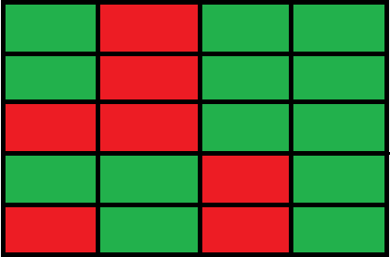 |  |  |  |  |  |  | 화 면 설 정
1
 |  |  |  |  |  |  | 1 | 좌석 선택 창
 |  |  |  |  |  |  | 2 | 날짜 선택창 팝업(달력)
 |  |  |  |  |  |  | 3 | 날짜 선택 완료 버튼
 |  |  |  |  |  |  | 4 | 계산 창
 |  |  |  |  |  |  | 5 | 결제하기(팝업실행)
2

3

4

5

DATE |  |  |  | helloWorld |  |  | Page Seq |  | 2
DESIGNER |  |  |  | STORY BOARD FOR Smart In Study |  |  | Page Title |  | paymentmember
FILE
Seq | Element Event |  | Java Script |  |  | Serviet
 |  |  | Funtion |  | Description | Action(URI mapping) | Request parameter
1 | onClick |  | selectseat |  | 클릭시 좌석 선택 및 날짜선택창 출력 | selectSeat
2 | onClick |  | selectdate |  | 날짜 선택 기능 | selectDate
3 | onClick |  | submitdate |  | 날짜 선택 완료 버튼 | submitDate
4 | onClick |  | movepayment |  | 결제 팝업창 출력 | movePayment

목표 페이지
DATE |  |  |  | Hello World |  |  | Page Seq |  | 1
DESIGNER |  |  |  | STORY BOARD FOR Smart In Study |  |  | Page Title |  | goals
FILE |  | goals.jsp
1
 |  |  |  |  |  |  | 화 면 설 정

 |  |  |  |  |  |  | 1 | 목표 달성치 표시(달력형식)
 |  |  |  |  |  |  | 2 | 나의 목표 표시
 |  |  |  |  |  |  | 3 | 목표 설정 페이지 이동

2

3

DATE |  |  |  | helloWorld |  |  | Page Seq |  | 2
DESIGNER |  |  |  | STORY BOARD FOR Smart In Study |  |  | Page Title |  | goals
FILE
Seq | Element Event |  | Java Script |  |  | Serviet
 |  |  | Funtion |  | Description | Action(URI mapping) | Request parameter
1 | onClick |  | movechangegoals |  | 목표 설정 페이지 이동 | moveChangegoals

목표설정 페이지
DATE |  |  |  | Hello World |  |  | Page Seq |  | 1
DESIGNER |  |  |  | STORY BOARD FOR Smart In Study |  |  | Page Title |  | goalschange
FILE |  | goalschange.jsp
1
 |  |  |  |  |  |  | 화 면 설 정

 |  |  |  |  |  |  | 1 | 출석 목표 설정
 |  |  |  |  |  |  | 2 | 독서실 이용시간 목표 설정
 |  |  |  |  |  |  | 3 | 설정 완료

2

3

DATE |  |  |  | helloWorld |  |  | Page Seq |  | 2
DESIGNER |  |  |  | STORY BOARD FOR Smart In Study |  |  | Page Title |  | goalschange
FILE
Seq | Element Event |  | Java Script |  |  | Serviet
 |  |  | Funtion |  | Description | Action(URI mapping) | Request parameter
1 | onClick |  | goalschange |  | 목표 설정 완료 | /GoalsChange

사운드 센서 페이지(회원)
DATE |  |  |  | Hello World |  |  | Page Seq |  | 1
DESIGNER |  |  |  | STORY BOARD FOR Smart In Study |  |  | Page Title |  | soundsensor
FILE |  | soundsensor.jsp
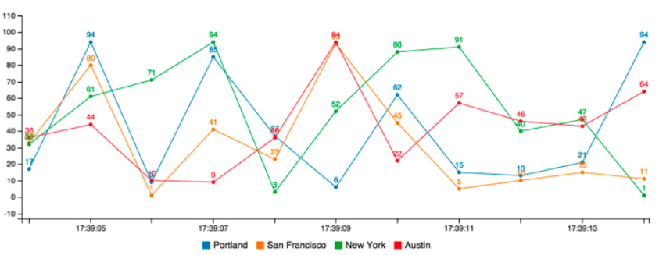 |  |  |  |  |  |  | 화 면 설 정

1
 |  |  |  |  |  |  | 1 | 자리의 dB와 전체 평균값 출력

DATE |  |  |  | helloWorld |  |  | Page Seq |  | 2
DESIGNER |  |  |  | STORY BOARD FOR Smart In Study |  |  | Page Title |  | soundsensor
FILE
Seq | Element Event |  | Java Script |  |  | Serviet
 |  |  | Funtion |  | Description | Action(URI mapping) | Request parameter

공기질 센서 페이지(회원)
DATE |  |  |  | Hello World |  |  | Page Seq |  | 1
DESIGNER |  |  |  | STORY BOARD FOR Smart In Study |  |  | Page Title |  | dustsensor
FILE |  | dustsensor.jsp
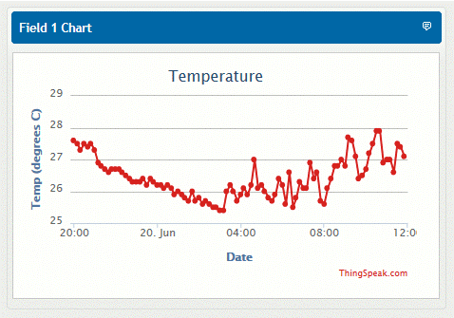 |  |  |  |  |  |  | 화 면 설 정

 |  |  |  |  |  |  | 1 | 미세먼지 측정값 출력
1

DATE |  |  |  | helloWorld |  |  | Page Seq |  | 2
DESIGNER |  |  |  | STORY BOARD FOR Smart In Study |  |  | Page Title |  | dustsensor
FILE
Seq | Element Event |  | Java Script |  |  | Serviet
 |  |  | Funtion |  | Description | Action(URI mapping) | Request parameter

LED 밝기 페이지(회원)
DATE |  |  |  | Hello World |  |  | Page Seq |  | 1
DESIGNER |  |  |  | STORY BOARD FOR Smart In Study |  |  | Page Title |  | lightsensor
FILE |  | lightsensor.jsp
 |  |  |  |  |  |  | 화 면 설 정

1
 |  |  |  |  |  |  | 1 | 자리의 LED 밝기 lux로 출력

DATE |  |  |  | helloWorld |  |  | Page Seq |  | 2
DESIGNER |  |  |  | STORY BOARD FOR Smart In Study |  |  | Page Title |  | lightsensor
FILE
Seq | Element Event |  | Java Script |  |  | Serviet
 |  |  | Funtion |  | Description | Action(URI mapping) | Request parameter

온습도 센서 페이지(회원)
DATE |  |  |  | Hello World |  |  | Page Seq |  | 1
DESIGNER |  |  |  | STORY BOARD FOR Smart In Study |  |  | Page Title |  | dhtsensor
FILE |  | dhtsensor.jsp
 |  |  |  |  |  |  | 화 면 설 정

 |  |  |  |  |  |  | 1 | 자신의 방과 다른 방의 온습도 출력
1

DATE |  |  |  | helloWorld |  |  | Page Seq |  | 2
DESIGNER |  |  |  | STORY BOARD FOR Smart In Study |  |  | Page Title |  | dhtsensor
FILE
Seq | Element Event |  | Java Script |  |  | Serviet
 |  |  | Funtion |  | Description | Action(URI mapping) | Request parameter

IR 센서 페이지(회원)
DATE |  |  |  | Hello World |  |  | Page Seq |  | 1
DESIGNER |  |  |  | STORY BOARD FOR Smart In Study |  |  | Page Title |  | irsensor
FILE |  | irsensor.jsp
 |  |  |  |  |  |  | 화 면 설 정

1
 |  |  |  |  |  |  | 1 | 자신의 공부한 양과 전체 평균값 출력

DATE |  |  |  | helloWorld |  |  | Page Seq |  | 2
DESIGNER |  |  |  | STORY BOARD FOR Smart In Study |  |  | Page Title |  | irsensor
FILE
Seq | Element Event |  | Java Script |  |  | Serviet
 |  |  | Funtion |  | Description | Action(URI mapping) | Request parameter

